COMUCAT

DIRECTORA DEL CONSEJO MUNICIPAL CONTRA LAS ADICCIONES
Lic. Psic. Carmen Alicia Lozano Alvizo
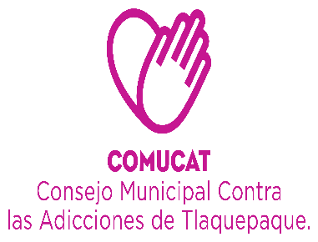

Organigrama 2021

ASISTENTE DE DIRECCIÓN
Veronica Martinez Sanchez.

CENTRO DE INTERVENCIÓN Y ATENCIÓN EN ADICCIONES.
(SAN MARTIN DE LAS FLORES)
DEPARTAMENTO ADMINISTRATIVO
AUXILIAR ADMINISTRATIVO
Sagrario Alvarez Ramos .
Maria del Rosario Chavez Villa.
COORDINADOR CAPACITACIÓN Y ORIENTACIÓN
Lic. Ericka Edith Alcalá González

CONTABILIDAD
L.C.P. Lourdes Margarita Palacios Cueto
CENTROS
CALLES
ESCUELAS
INTRA AYUNTAMIENTO
UNIDAD DE TRANSPARENCIA
Lic. Miguel Angel Haro Elviro
ÁREA DE TRABAJO SOCIAL.
ÁREA DE PSICOLOGIA
Lic. Javier González Godinez.
.
AUXILIAR ADMINISTRATIVO
Maria de Jesus Macías Chavez
Shaira Valeria Morales Jaime .
Psic. Paulina Citlalli Rivera Juarez.
C. Pedro Segura
Solorio
C. Maria Dolores de León Mercado

INTENDENCIA
Ma. Soledad Martinez Fonseca

Lic. Jose Alberto Alvarado Contreras.

 | Organigrama Consejo Municipal Contra las Adicciones en San Pedro Tlaquepaque 2021

CAPA
DIRECTORA DEL CONSEJO MUNICIPAL CONTRA LAS ADICCIONES
LIC. CARMEN ALICIA LOZANO ALVIZO

CEINAA
(CENTRO DE INTERVENCIÓN Y ATENCIÓN EN ADICCIONES)

ÁREA DE TRABAJO SOCIAL
ÁREA DE PSICOLOGÍA
Javier Eladio González Godinez.
AUXILIAR ADMINISTRATIVO
MARÍA DE JESÚS MACÍAS CHÁVEZ.

Organigrama Centro de Atención Primaria en Adicciones
Consejo Municipal Contra las Adicciones en San Pedro Tlaquepaque

